CODE FOILS
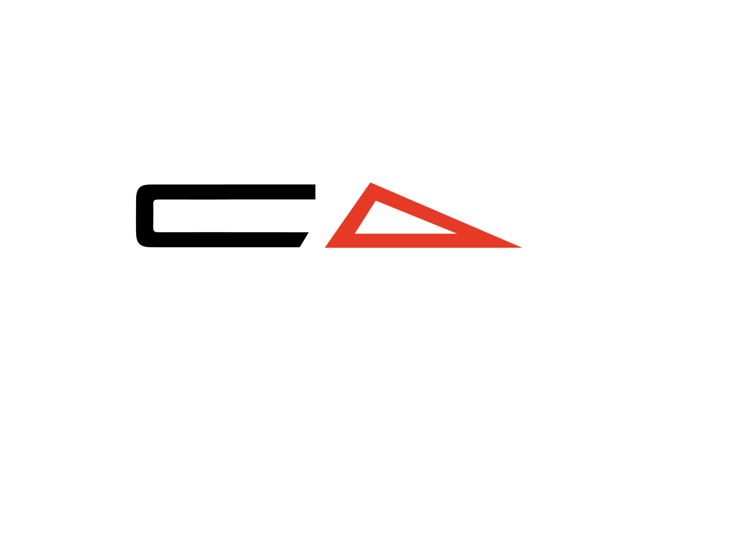

Serie | Modell |  | Beschreibung | Einzelpreis | Anzahl | Auswahl | Summen
 |  |  |  | CHF inkl. MwSt. zzgl. Versand | BITTE AUSFÜLLEN
S SERIES FRONT WINGS
 | 500 S | Superschnell, extrem wendig, perfekt zum Schleppen, Wing-Foil |  | 930.00 | 0.00 | 0.00
 | 615 S | Superschnell, extrem wendig, perfekt zum foilen hinter dem Boot und Wingfoilen |  | 940.00 | 0.00 | 0.00
 | 720 S | Locker und surfig, sehr wendig, gut geeignet für leichtere oder geübte Fahrer |  | 950.00 | 0.00 | 0.00
 | 850 S | Allround-Front Wing, gut für alle mittleren Gewichtsklassen und Intermediate bis Pro |  | 950.00 | 0.00 | 0.00
 | 980 S | Für Wingfoilen und die schwereren Fahrer oder intermedite Foiler, die lernen, Wellen zu foilen |  | 980.00 | 0.00 | 0.00
 | 1130 S HIGH MODULUS | High Modulus, größerer stabiler Front Wing. Ideal für Anfänger und den Dockstart |  | 1,060.00 | 0.00 | 0.00
 | 1300 S HIGH MODULUS | High Modulus, größerer stabiler Front Wing. Ideal für Anfänger und den Dockstart |  | 1,140.00 | 0.00 | 0.00
 | 1540 S | Dockstarter und Anfänger-Frontflügel. Erstaunliche Stabilität und früher Auftrieb. |  | 1,140.00 | 0.00 | 0.00
 | 1725 S | Dockstarter und Anfänger-Frontflügel. Erstaunliche Stabilität und früher Auftrieb. |  | 1,160.00 | 0.00 | 0.00
 |  |  |  |  |  | Zwischensumme | 0.00
R SERIES HIGH MODULUS FRONT WINGS
 | 600 R HIGH MODULUS | Hochleistungsfähiger, DW-spezifischer, sehr schneller Frontflügel. Tolles Top-End für fortgeschrittene Fahrer. |  | 1,035.00 | 0.00 | 0.00
 | 680 R HIGH MODULUS | Hochleistungsfähiger, DW-spezifischer, sehr schneller Frontflügel. Tolles Top-End. |  | 1,050.00 | 0.00 | 0.00
 | 770 R HIGH MODULUS | Hochleistungs-Front Wing mit sehr hohem A/R, DW-spezifisch |  | 1,050.00 | 0.00 | 0.00
 | 860 R HIGH MODULUS | Hochleistungs-Front Wing mit sehr hohem A/R, DW-spezifisch, WORLD CHAMPION FOIL |  | 1,110.00 | 0.00 | 0.00
 | 960 R HIGH MODULUS | Hochleistungs-Front Wing mit sehr hohem A/R, DW-spezifisch, gut für Anfänger |  | 1,180.00 | 0.00 | 0.00
 | 1075 R HIGH MODULUS | Hochleistungs-Front Wing mit sehr hohem A/R, DW-spezifisch, gut für Anfänger |  | 1,240.00 | 0.00 | 0.00
 | 1250 R HIGH MODULUS | Hochleistungs-Front Wing mit sehr hohem A/R; perfekt für dock starts, DW Anfänger und Flachwasser paddeln. |  | 1,290.00 | 0.00 | 0.00
 |  |  |  |  |  | Zwischensumme | 0.00
X SERIES HIGH MODULUS FRONT WINGS
NEU | 740 X HIGH MODULUS | Prone-, Wing- und Wakefoil-Frontflügel. |  | 1,030.00 | 0.00 | 0.00
 | 810 X HIGH MODULUS | Prone-, Wing- und Wakefoil-Frontflügel. |  | 1,060.00 | 0.00 | 0.00
NEU | 890 X HIGH MODULUS | Prone-, Wing- und Wakefoil-Frontflügel. |  | 1,130.00 | 0.00 | 0.00
NEU | 985 X HIGH MODULUS | Prone-, Wing- und Wakefoil-Frontflügel. |  | 1,190.00 | 0.00 | 0.00
 |  |  |  |  |  | Zwischensumme | 0.00
AR SERIES TAIL WINGS
 | 142 AR | Locker und surfig, großartig zum Wenden für den fortgeschrittenen Fahrer |  | 275.00 | 0.00 | 0.00
 | 150 AR | Allround-Leistung, immer noch schnell und locker |  | 275.00 | 0.00 | 0.00
 | 158 AR | Allround-Performance mit mehr Stabilität, ideal für Fortgeschrittene |  | 285.00 | 0.00 | 0.00
 | 166 AR | Allround-Performance mit mehr Stabilität, ideal für Fortgeschrittene |  | 290.00 | 0.00 | 0.00
 | 175 AR | Stabiler Rundum-Schwung, mehr Low End und Fehlerverzeihung, ideal für größere Fahrer oder Einsteiger |  | 295.00 | 0.00 | 0.00
 | 188 AR | Stabiler Rundum-Schwung, mehr Low End und Fehlerverzeihung, ideal für größere Fahrer oder Einsteiger |  | 305.00 | 0.00 | 0.00
 |  |  |  |  |  | Zwischensumme | 0.00
R SERIES TAIL WINGS
NEU | 110 R |  |  | 290.00 | 0.00 | 0.00
 | 120 R |  |  | 290.00 | 0.00 | 0.00
 | 135 R |  |  | 290.00 | 0.00 | 0.00
 | 151 R |  |  | 310.00 | 0.00 | 0.00
 |  |  |  |  |  | Zwischensumme | 0.00
FUSELAGE
 | XS | Erweiterte Manövrierfähigkeit; perfekt für erfahrene Fahrer und alle Disziplinen |  | 275.00 | 0.00 | 0.00
 | S | Äußerst wendig, ideal für den erfahrenen Prone- oder Foilfahrer |  | 275.00 | 0.00 | 0.00
 | M | Standardlänge, ebenso für Downwind- und Prone-Fahrer |  | 275.00 | 0.00 | 0.00
 | L | Grosse Länge, maximale Pitch-Stabilität, am besten geeignet für Lernende oder große Wellen |  | 285.00 | 0.00 | 0.00
 |  |  |  |  |  | Zwischensumme | 0.00
HIGH MODULUS MASTS
 | 75cm HIGH MODULUS | Für Fahren im flachen Wasser, Surfen und Downwinging |  | 1,150.00 | 0.00 | 0.00
 | 80cm HIGH MODULUS | Allround Mast |  | 1,220.00 | 0.00 | 0.00
 | 85cm HIGH MODULUS | Für den Allround-Einsatz, ideal für Winging und hinter dem Boot Foiling sowie in größeren Wellen |  | 1,280.00 | 0.00 | 0.00
 | 75cm *PLUS* ULTRA HM | Für Fahren im flachen Wasser, Surfen und Downwinging |  | 1,690.00 | 0.00 | 0.00
 | 80cm *PLUS* ULTRA HM | Allround Mast |  | 1,790.00 | 0.00 | 0.00
 | 85cm *PLUS* ULTRA HM | Für den Allround-Einsatz, ideal für Winging und hinter dem Boot Foiling sowie in größeren Wellen |  | 1,890.00 | 0.00 | 0.00
 |  |  |  |  |  | Zwischensumme | 0.00
BEKLEIDUNG
 | Cap | Zusammenarbeit mit anderer Marke |  | 40.00 | 0.00 | 0.00
 | Bucket Hat | Zusammenarbeit mit anderer Marke |  | 40.00 | 0.00 | 0.00
 | Code Tee S | Zusammenarbeit mit anderer Marke |  | 45.00 | 0.00 | 0.00
 | Code Tee M | Zusammenarbeit mit anderer Marke |  | 45.00 | 0.00 | 0.00
 | Code Tee L | Zusammenarbeit mit anderer Marke |  | 45.00 | 0.00 | 0.00
 | Code Tee XL | Zusammenarbeit mit anderer Marke |  | 45.00 | 0.00 | 0.00
 | Sun Tee, Hooded, Lond Sleeve, S | Zusammenarbeit mit anderer Marke, Rashie-Sonnenschutz mit Kapuze |  | 80.00 | 0.00 | 0.00
 | Sun Tee, Hooded, Lond Sleeve, M | Zusammenarbeit mit anderer Marke, Rashie-Sonnenschutz mit Kapuze |  | 80.00 | 0.00 | 0.00
 | Sun Tee, Hooded, Lond Sleeve, L | Zusammenarbeit mit anderer Marke, Rashie-Sonnenschutz mit Kapuze |  | 80.00 | 0.00 | 0.00
 | Sun Tee, Hooded, Lond Sleeve, XL | Zusammenarbeit mit anderer Marke, Rashie-Sonnenschutz mit Kapuze |  | 80.00 | 0.00 | 0.00
 | Sun Tee, Hooded, 3/4 Sleeve, S | Zusammenarbeit mit anderer Marke, Rashie-Sonnenschutz mit Kapuze |  | 80.00 | 0.00 | 0.00
 | Sun Tee, Hooded, 3/4 Sleeve, M | Zusammenarbeit mit anderer Marke, Rashie-Sonnenschutz mit Kapuze |  | 80.00 | 0.00 | 0.00
 | Sun Tee, Hooded, 3/4 Sleeve, L | Zusammenarbeit mit anderer Marke, Rashie-Sonnenschutz mit Kapuze |  | 80.00 | 0.00 | 0.00
 | Sun Tee, Hooded, 3/4 Sleeve, XL | Zusammenarbeit mit anderer Marke, Rashie-Sonnenschutz mit Kapuze |  | 80.00 | 0.00 | 0.00
 |  |  |  |  |  | Zwischensumme | 0.00
ACCESSORIES
 | Bolt Kit Stainless Steel | Ersatzschraubensatz |  | 35.00 | 0.00 | 0.00
 | Neopren Sitzabdeckung | Hochwertige Autositzbezüge mit Code-Branding |  | 50.00 | 0.00 | 0.00
 | Paddle Cover |  |  | 70.00 | 0.00 | 0.00
 |  |  |  |  |  | Zwischensumme | 0.00
CODE PADDLE
 | 85" medium size | Steif und kraftvoll, ideal für DW, James paddelt im Flachwasser zum Sieg in M2O |  | 449.00 | 0.00 | 0.00
 | Replacement paddle head |  |  | 280.00 | 0.00 | 0.00
 | Replacement paddle handle/shaft |  |  | 280.00 | 0.00 | 0.00
 |  |  |  |  |  | Zwischensumme | 0.00
 |  |  |  |  |  | Gesamtsumme | 0.00

 |  |  |  | Rechnungsadresse:
 |  |  |  | Vorname, Name
 |  |  |  | Strasse, Hausnr.
 |  |  |  | PLZ, Ort
 |  |  |  | Handynr.

ALLGEMEINE UND ZAHLUNGS-/BEDINGUNGEN
Mit der Zustellung dieses Bestellformulars an Tom Sailor akzeptieren Sie die Allgemeinen und Zahlungs-/Bedingungen.
Mit der Zustellung dieses Bestellformulars an Tom Sailor ist die Bestellung verbindlich.
...

